Sheet1
Muestra | Fecha lote | % alginato | peso eppendorf (mg) | peso muestra (mg) |  |  |  | pérdida de peso (%) fraccion de agua en peso |  |  |  | EWC (forma A) | EWC (forma B) | media peso húmedo (mg) | media peso seco (mg) | Volumen húmedo (uL)
 |  |  |  | tiempo + 0h | tiempo + 24h | tiempo + 30h | tiempo + 48h
1 | 2021-05-27 | 1 | 1081.30 | 136.81 | 4.2 | 3.75 | 3.47 | 96.930 | 97.259 | 97.464 | 133.340 | 38.426512968 | 0.97463635699 | 167.92 | 4.35 | 250
2 | 2021-05-27 | 1 | 1091.24 | 154.92 | 5.18 | 4.81 | 4.55 | 96.656 | 96.895 | 97.063 | 150.370 | 33.048351648 | 0.97063000258
3 | 2021-05-27 | 1 | 1079.60 | 153.51 | 4.49 | 4.3 | 3.87 | 97.075 | 97.199 | 97.479 | 149.640 | 38.666666667 | 0.97478991597
4 | 2021-05-31 | 1 | 1083.35 | 180.21 | 5.19 | 4.8 | 4.37 | 97.120 | 97.336 | 97.575 | 175.840 | 40.23798627 | 0.97575051329
5 | 2021-05-31 | 1 | 1083.52 | 203.50 | 5.94 | 5.57 | 5.14 | 97.081 | 97.263 | 97.474 | 198.360 | 38.591439689 | 0.97474201474
6 | 2021-05-31 | 1 | 1073.08 | 178.55 | 5.12 | 5.01 | 4.7 | 97.132 | 97.194 | 97.368 | 173.850 | 36.989361702 | 0.97367684122
 |  |  |  |  |  |  |  |  |  | 97.404

 |  |  |  |  |  |  |  |  |  |  |  |  |  | ug alginato/uL de microesferas | 17.4
CONDICIONES: VACIO A 70ºc |  |  | 1251.63 | 178.55 |  | 0.55
 |  |  |  |  |  |  |  |  |  |  |  |  |  | bliscan,, bca y ninhidrina
 | puede que el crosslink con el calcio haya aumentado la cantidad de peso de microesfera que hay (porque no es 100% alginato porque estan los iones entrecruzando)

 |  |  |  |  | 37.660053157 | gramos agua/gr de alginato | 2.4832063643 |  | 0.97403760747 | gramos agua/gr de alginato

 |  |  |  |  | EWC microesferas | 3766.0053157 | % |  | EWC microesferas | 97.403760747 | %

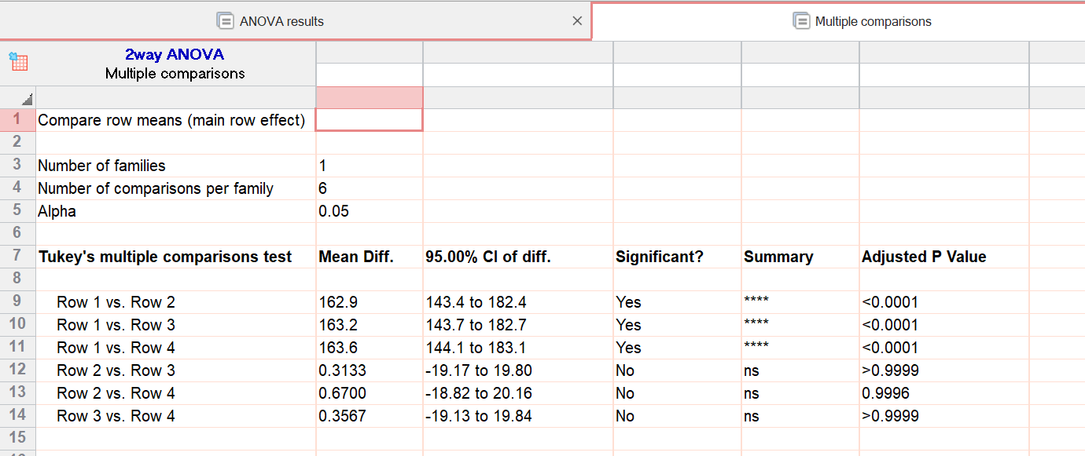

 |  |  | tiempo + 0h | 136.81 | 154.92 | 153.51 | 180.21 | 203.50 | 178.55
 |  |  | tiempo + 24h | 4.2 | 5.18 | 4.49 | 5.19 | 5.94 | 5.12
 |  |  | tiempo + 30h | 3.75 | 4.81 | 4.3 | 4.8 | 5.57 | 5.01
 |  |  | tiempo + 48h | 3.47 | 4.55 | 3.87 | 4.37 | 5.14 | 4.7

 | ecw forma a

 |  |  |  |  |  |  |  | la de sandra

 | ewc forma b

 |  |  |  |  |  |  |  | paper carpeta peso seco

EMG 1300, Polymeric coated particles |  | #REF!

